Generale
Descrizione - Beschreibung | Codice alfanumerico - Alfanumerischer Codex | Simbolo - Simbol

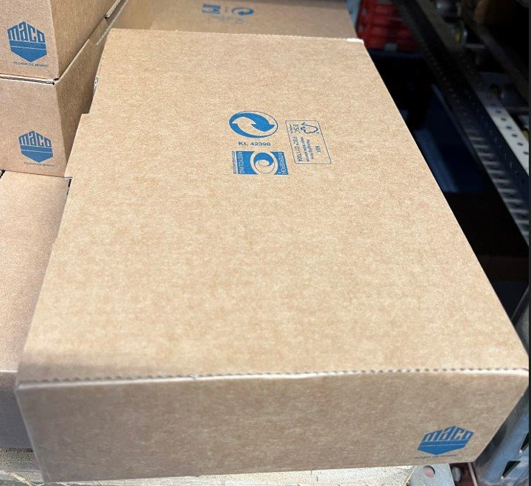
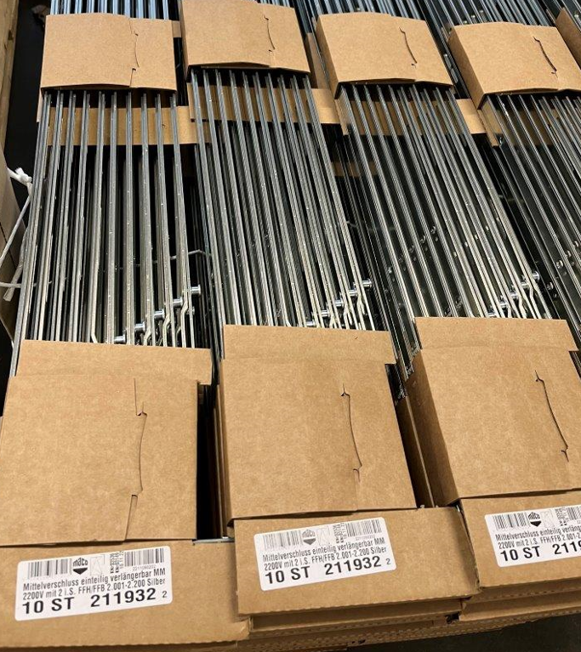
 | Cartone ondulato
 | Wellpappe
 | PAP20

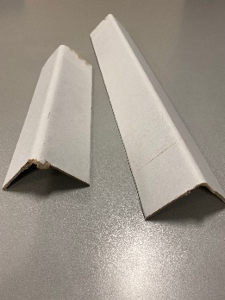

 | Cartone non ondulato
 | Sonstige Pappe
 | PAP21

 | Palette in legno
 | Holzpaletten
 | FOR50

 | Polietilentereftalato
 | Polyethylenterephtalat
 | PET1

 | Polietilene ad alta densità
 | Polyethylen hoher Dichte
 | HDPE2

 | Cloruro di polivinile
 | Polyvinylchlorid
 | PVC3

 | Polietilene a bassa densità
 | Polyethylen niedriger Dichte
 | LDPE4

 | Polipropilene
 | Polypropylen
 | PP5

 | Polistirolo
 | Polystyrol
 | PS6

 | Carta
 | Papier
 | PAP22

 | Alluminio
 | Aluminium
 | ALU41


 | Acciaio
 | Stahl
 | FE40

 | Plastica/Alluminio
 | Kunststoff/Aluminium
 | C/LDPE 90

